Prueba catalogo
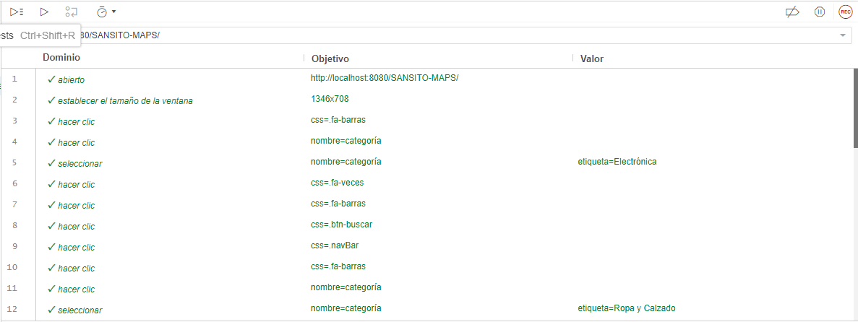
Prueba de Caja Negra

INFORMACION GENERAL | Busca asegurar que el código funciona de acuerdo con las especificaciones y que el módulo lógico es válido. Los aspectos a considerar son los siguientes: Rutinas de excepción, Rutinas de error, Manejo de parámetros, Validaciones, Valores válidos, Valores límites, Rangos, Mensajes posibles

Identificador Prueba | Nombre Prueba |  | Responsable
CP01 | categorias y promociones |  | Daniel Garcia
Descripción | Revision de listas, buscar y paginar.

Servicio / Componente Probado
Lista datos y buscar datos.

Prerequisito
Para la revision del modulo debe existir los formulario con su respectiva Crud

Método Utilizado | Instrucciones de la Prueba
Prueba de la caja negra | Se listan los datos almacenados en la base de datos que pueden buscar.

Datos Entrada |  | Salida Esperada
Nombre de la categoria |  | Listar y bucar las categorias que se encuentran en la base de datos

Identificador Prueba | Nombre Prueba |  | Responsable
CP01 | Categorias y promociones |  | Daniel Garcia
Descripción | Revision de sentencias y funcion.

Servicio / Componente Probado
Prueba de Código, revision de las funciones Agregar, modificar y elminiar

Perrequisitos
Para la revision del modulo debe existir los formulario con su respectiva Crud

Método Utilizado | Instrucciones de la Prueba
Prueba de la caja negra | Se reviso la clase Categorias, donde se encuentra las funciones para agregar, modificar y eliminar los registros que son digitados por los usuarios. Funcion Agregar: Para guardar se existe un SQL que permite consultar el registro antes de guardarlo, con el fin de que no existan datos duplicados, cuando se confirma que el dato no existe, se procede almacenar los registros digitados por el usuario. Funcion Modificar: Existe una SQL que permite consultar el registro antes de guardarlo, con el fin de que no existan datos duplicados, cuando el usuario oprime el boton modificar, los datos son actualizados en la base de datos. Funcion Eliminar: Cuando el usuario quiere eliminar un registro, el codigo encuentra un sql que permite eliminar un registro y un sql donde verifica que no tenga registros relacionados; si tiene registros relacionados no deja eliminar el registro.

Datos Entrada |  | Salida Esperada
Código de Categorias y nombre de categorias |  | Crear registro, modificar los registros y eliminar registros

Prueba proveedores
Prueba de Caja Negra

INFORMACION GENERAL | Busca asegurar que el código funciona de acuerdo con las especificaciones y que el módulo lógico es válido. Los aspectos a considerar son los siguientes: Rutinas de excepción, Rutinas de error, Manejo de parámetros, Validaciones, Valores válidos, Valores límites, Rangos, Mensajes posibles

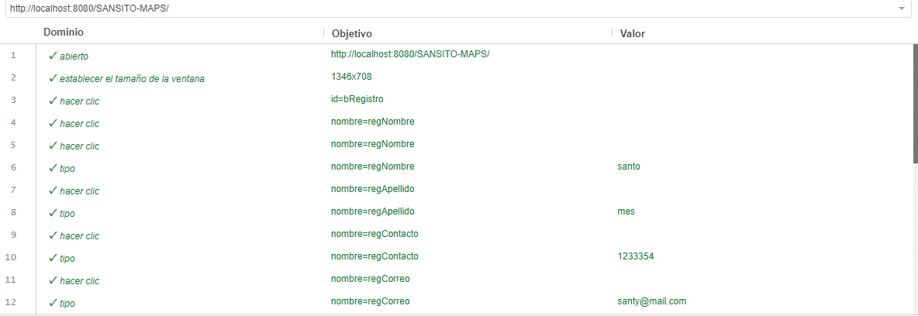
Identificador Prueba | Nombre Prueba |  | Responsable
CP02 | proveedores |  | Daniel Garcia
Descripción | Revision de listas, buscar y paginar.

Servicio / Componente Probado
Lista datos y buscar datos.

Prerequisito
Para la revision del modulo debe existir los formulario con su respectiva Crud

Método Utilizado | Instrucciones de la Prueba
Prueba de la caja negra | Se listan los datos almacenados en la base de datos que pueden buscar.

Datos Entrada |  | Salida Esperada
id proveedor, tipo de documento,nombre proveedor, correo proveedor, telefono de proveedor, nombre de la tienda, foto de la tienda, descripcion de la tienda |  | Listar y bucar los proveedores que se encuentran en la base de datos

Identificador Prueba | Nombre Prueba |  | Responsable
CP02 | proveedores |  | Daniel Garcia
Descripción | Revision de sentencias y funcion.

Servicio / Componente Probado
Prueba de Código, revision de las funciones Agregar, modificar y elminiar

Perrequisitos
Para la revision del modulo debe existir los formulario con su respectiva Crud

Método Utilizado | Instrucciones de la Prueba
Prueba de la caja negra | Se reviso la clase proveedores, donde se encuentra las funciones para agregar, modificar y eliminar los registros que son digitados por los usuarios. Funcion Agregar: Para guardar se existe un SQL que permite consultar el registro antes de guardarlo, con el fin de que no existan datos duplicados, cuando se confirma que el dato no existe, se procede almacenar los registros digitados por el usuario. Funcion Modificar: Existe una SQL que permite consultar el registro antes de guardarlo, con el fin de que no existan datos duplicados, cuando el usuario oprime el boton modificar, los datos son actualizados en la base de datos. Funcion Eliminar: Cuando el usuario quiere eliminar un registro, el codigo encuentra un sql que permite eliminar un registro y un sql donde verifica que no tenga registros relacionados; si tiene registros relacionados no deja eliminar el registro.

Datos Entrada |  | Salida Esperada
id proveedor, tipo de documento,nombre proveedor, correo proveedor, telefono de proveedor, nombre de la tienda, foto de la tienda, descripcion de la tienda |  | Crear registro, modificar los registros y eliminar registros

Prueba usuarios
Prueba de Caja Negra

INFORMACION GENERAL | Busca asegurar que el código funciona de acuerdo con las especificaciones y que el módulo lógico es válido. Los aspectos a considerar son los siguientes: Rutinas de excepción, Rutinas de error, Manejo de parámetros, Validaciones, Valores válidos, Valores límites, Rangos, Mensajes posibles

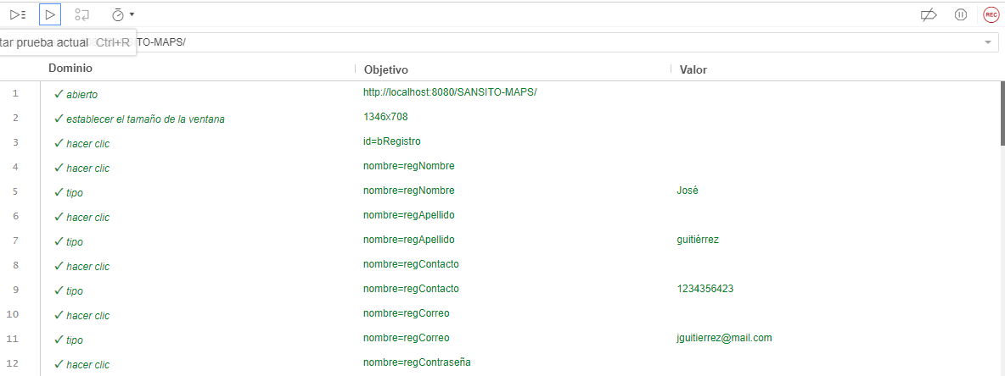
Identificador Prueba | Nombre Prueba |  | Responsable
CP03 | Usuarios crud |  | Daniel Garcia
Descripción | Revision de listas, buscar y paginar.

Servicio / Componente Probado
Lista datos y buscar datos.

Prerequisito
Para la revision del modulo debe existir los formulario con su respectiva Crud

Método Utilizado | Instrucciones de la Prueba
Prueba de la caja negra | Se listan los datos almacenados en la base de datos que pueden buscar.

Datos Entrada |  | Salida Esperada
Id del usuario, nombre, email, clave o contraseña y telefono |  | Listar y bucar los usuarios que se encuentran en la base de datos

Identificador Prueba | Nombre Prueba |  | Responsable
CP03 | Usuarios crud |  | Daniel Garcia
Descripción | Revision de sentencias y funcion.

Servicio / Componente Probado
Prueba de Código, revision de las funciones Agregar, modificar y elminiar

Perrequisitos
Para la revision del modulo debe existir los formulario con su respectiva Crud

Método Utilizado | Instrucciones de la Prueba
Prueba de la caja negra | Se reviso la clase Usuarios, donde se encuentra las funciones para agregar, modificar y eliminar los registros que son digitados por los usuarios. Funcion Agregar: Para guardar se existe un SQL que permite consultar el registro antes de guardarlo, con el fin de que no existan datos duplicados, cuando se confirma que el dato no existe, se procede almacenar los registros digitados por el usuario. Funcion Modificar: Existe una SQL que permite consultar el registro antes de guardarlo, con el fin de que no existan datos duplicados, cuando el usuario oprime el boton modificar, los datos son actualizados en la base de datos. Funcion Eliminar: Cuando el usuario quiere eliminar un registro, el codigo encuentra un sql que permite eliminar un registro y un sql donde verifica que no tenga registros relacionados; si tiene registros relacionados no deja eliminar el registro.

Datos Entrada |  | Salida Esperada
Id del usuario, nombre, email, clave o contraseña y telefono |  | Crear registro, modificar los registros y eliminar registros

Prueba productos
Prueba de Caja Negra

INFORMACION GENERAL | Busca asegurar que el código funciona de acuerdo con las especificaciones y que el módulo lógico es válido. Los aspectos a considerar son los siguientes: Rutinas de excepción, Rutinas de error, Manejo de parámetros, Validaciones, Valores válidos, Valores límites, Rangos, Mensajes posibles

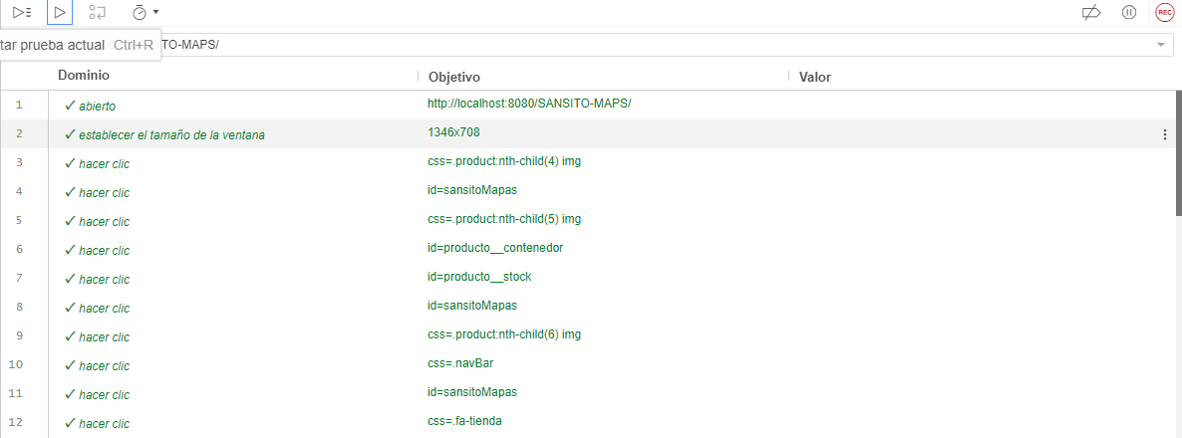
Identificador Prueba | Nombre Prueba |  | Responsable
CP04 | productos |  | Daniel Garcia
Descripción | Revision de listas, buscar y paginar.

Servicio / Componente Probado
Lista datos y buscar datos.

Prerequisito
Para la revision del modulo debe existir los formulario con su respectiva Crud

Método Utilizado | Instrucciones de la Prueba
Prueba de la caja negra | Se listan los documentos almacenados en la base de datos que pueden buscar.

Datos Entrada |  | Salida Esperada
id producto,nombre producto, categoria, foto de producto, stock, valor producto, descuento del producto si tiene y descripcion del producto |  | Listar y bucar los productos que se encuentran en la base de datos

Identificador Prueba | Nombre Prueba |  | Responsable
CP04 | productos |  | Daniel Garcia
Descripción | Revision de sentencias y funcion.

Servicio / Componente Probado
Prueba de Código, revision de las funciones Agregar, modificar y elminiar

Perrequisitos
Para la revision del modulo debe existir los formulario con su respectiva Crud

Método Utilizado | Instrucciones de la Prueba
Prueba de la caja negra | Se reviso la clase productos, donde se encuentra las funciones para agregar, modificar y eliminar los registros que son digitados por los usuarios. Funcion Agregar: Para guardar se existe un SQL que permite consultar el registro antes de guardarlo, con el fin de que no existan datos duplicados, cuando se confirma que el dato no existe, se procede almacenar los registros digitados por el usuario. Funcion Modificar: Existe una SQL que permite consultar el registro antes de guardarlo, con el fin de que no existan datos duplicados, cuando el usuario oprime el boton modificar, los datos son actualizados en la base de datos. Funcion Eliminar: Cuando el usuario quiere eliminar un registro, el codigo encuentra un sql que permite eliminar un registro y un sql donde verifica que no tenga registros relacionados; si tiene registros relacionados no deja eliminar el registro.

Datos Entrada |  | Salida Esperada
id producto,nombre producto, categoria, foto de producto, stock, valor producto, descuento del producto si tiene y descripcion del producto |  | Crear registro, modificar los registros y eliminar registros

Prueba producto carrito
Prueba de Caja Negra

INFORMACION GENERAL | Busca asegurar que el código funciona de acuerdo con las especificaciones y que el módulo lógico es válido. Los aspectos a considerar son los siguientes: Rutinas de excepción, Rutinas de error, Manejo de parámetros, Validaciones, Valores válidos, Valores límites, Rangos, Mensajes posibles

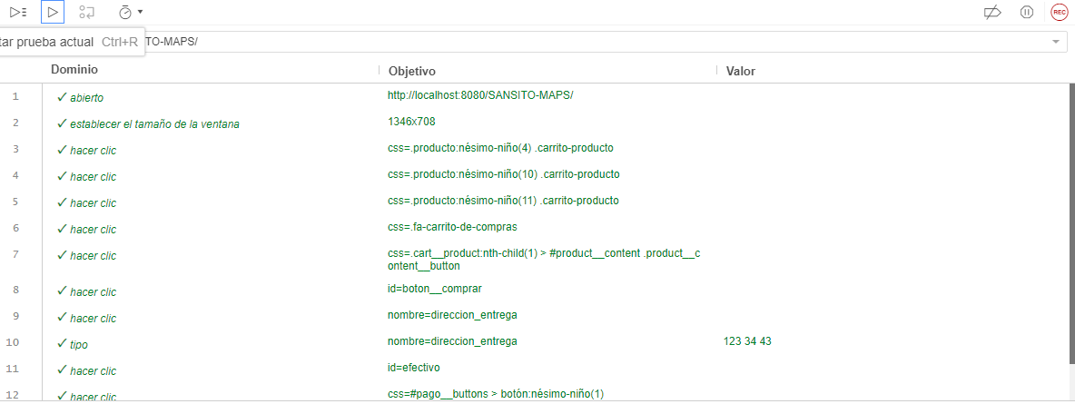

Identificador Prueba | Nombre Prueba |  | Responsable
CP05 | productos carrito |  | Daniel garcia
Descripción | Revision de listas, buscar y paginar.

Servicio / Componente Probado
Lista datos y buscar datos.

Prerequisito
Para la revision del modulo debe existir los formulario con su respectiva Crud

Método Utilizado | Instrucciones de la Prueba
Prueba de la caja negra | Se listan los datos almacenados en la base de datos que pueden buscar.

Datos Entrada |  | Salida Esperada
id producto, imagen, codigo, nombre del producto, precio producto |  | Listar y bucar los productos del carrito que se encuentran en la base de datos

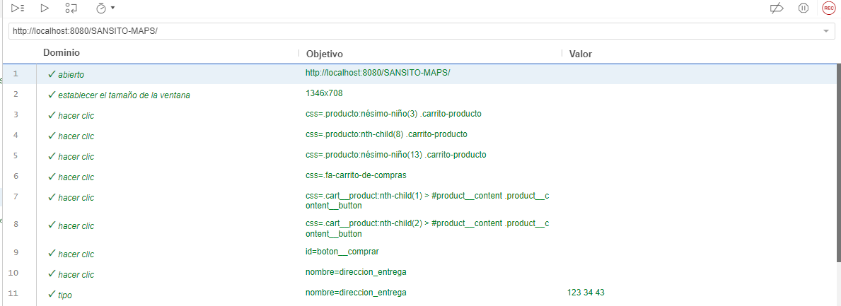
Identificador Prueba | Nombre Prueba |  | Responsable
CP05 | productos carrito |  | Daniel Garcia
Descripción | Revision de sentencias y funcion.

Servicio / Componente Probado
Prueba de Código, revision de las funciones Agregar, modificar y elminiar

Perrequisitos
Para la revision del modulo debe existir los formulario con su respectiva Crud

Método Utilizado | Instrucciones de la Prueba
Prueba de la caja negra | Se reviso la clase Productos del carrito, donde se encuentra las funciones para agregar, modificar y eliminar los registros que son digitados por los usuarios. Funcion Agregar: Para guardar se existe un SQL que permite consultar el registro antes de guardarlo, con el fin de que no existan datos duplicados, cuando se confirma que el dato no existe, se procede almacenar los registros digitados por el usuario. Funcion Modificar: Existe una SQL que permite consultar el registro antes de guardarlo, con el fin de que no existan datos duplicados, cuando el usuario oprime el boton modificar, los datos son actualizados en la base de datos. Funcion Eliminar: Cuando el usuario quiere eliminar un registro, el codigo encuentra un sql que permite eliminar un registro y un sql donde verifica que no tenga registros relacionados; si tiene registros relacionados no deja eliminar el registro.

Datos Entrada |  | Salida Esperada
id producto, imagen, codigo, nombre del producto, precio producto |  | Crear registro, modificar los registros y eliminar registros

prueba pedidos
Prueba de Caja Negra

INFORMACION GENERAL | Busca asegurar que el código funciona de acuerdo con las especificaciones y que el módulo lógico es válido. Los aspectos a considerar son los siguientes: Rutinas de excepción, Rutinas de error, Manejo de parámetros, Validaciones, Valores válidos, Valores límites, Rangos, Mensajes posibles

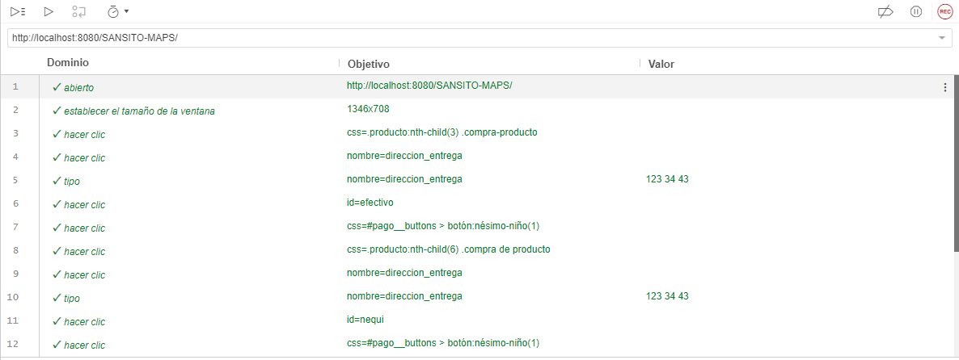
Identificador Prueba | Nombre Prueba |  | Responsable
CP06 | pedidos |  | Daniel Garcia
Descripción | Revision de listas, buscar y paginar.

Servicio / Componente Probado
Lista datos y buscar datos.

Prerequisito
Para la revision del modulo debe existir los formulario con su respectiva Crud

Método Utilizado | Instrucciones de la Prueba
Prueba de la caja negra | Se listan los datos almacenados en la base de datos que pueden buscar.

Datos Entrada |  | Salida Esperada
id pedido, documento cliente, fecha pedido, hora pedido, valor pedido,estado del pedido |  | Listar y bucar las salidas que se encuentran en la base de datos

Identificador Prueba | Nombre Prueba |  | Responsable
CP06 | pedidos |  | Daniel Garcia
Descripción | Revision de sentencias y funcion.

Servicio / Componente Probado
Prueba de Código, revision de las funciones Agregar y elminiar

Perrequisitos
Para la revision del modulo debe existir los formulario con su respectiva Crud
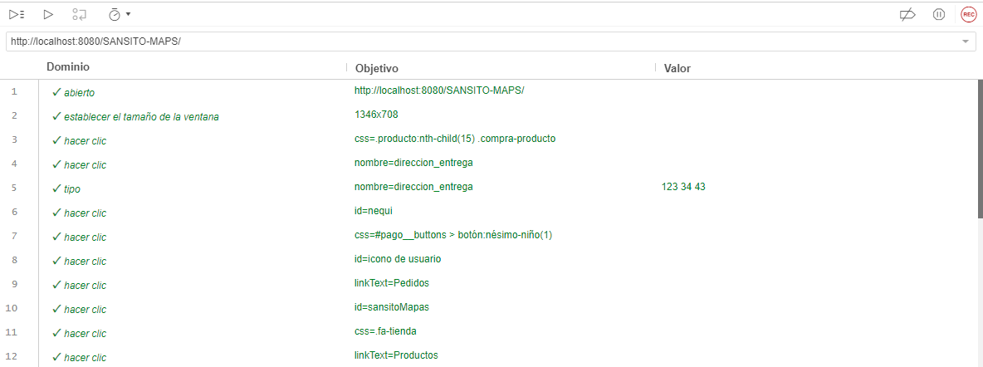

Método Utilizado | Instrucciones de la Prueba
Prueba de la caja negra | Se reviso la clase pedidos, donde se encuentra las funciones para agregar y eliminar los registros que son digitados por los usuarios. Funcion Agregar: Para guardar se existe un SQL que permite consultar el registro antes de guardarlo, con el fin de que no existan datos duplicados, cuando se confirma que el dato no existe, se procede almacenar los registros digitados por el usuario. Funcion Eliminar: Cuando el usuario quiere eliminar un registro, el codigo encuentra un sql que permite eliminar un registro y un sql donde verifica que no tenga registros relacionados; si tiene registros relacionados no deja eliminar el registro.

Datos Entrada |  | Salida Esperada
id pedido, documento cliente, fecha pedido, hora pedido, valor pedido, estado del pedido |  | Crear registros y eliminar registros

